Лист1
Порядок виконання роботи 1. Вивчити метод Фібоначчі. 2. Побудувати за допомогою пакета Mіcrosoft Excel або Math- CAD графік функції f (x). Залежно від його вигляду знайти точку мінімуму або максимуму цієї функції на відрізку [a, b] за мето- дом Фібоначчі. Варіант згідно з номером у списку групи. |  | 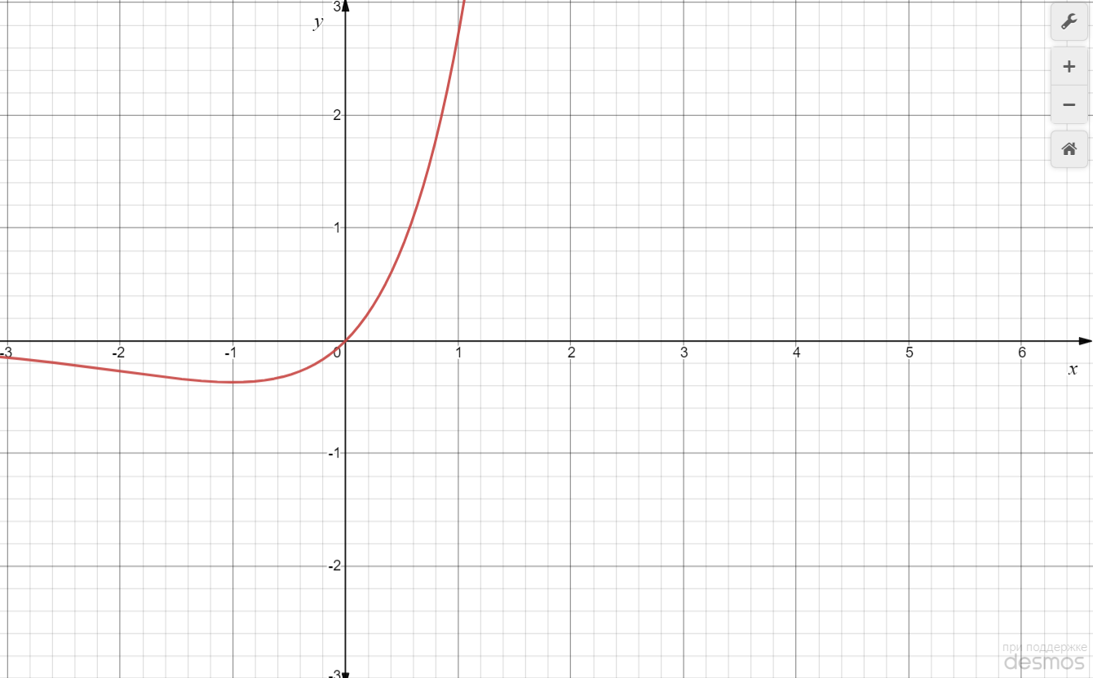
Варіант 11: | 11) f (x) = x ex, [–2; 0]

Судячи по графіку функції та заданому інтервалу, будемо шукати точку мінімуму на відрізку [-2;0] методом Фібоначчі. Інтервал пошуку -2 ≤ x ≤ 0. Дозволяється зробити 6 обчислень значень функції (з урахуванням значень функції на границях інтервалу пошуку). Для зручності розрахунків перейдемо до інтервалу одиничної довжини. Введемо змінну x = 2ω -2, тобто ω = (x +2) / 2. Тоді задача полягає у відшуканні мінімуму функції f (ω) = =(2ω -2)*e^(2ω -2) при обмеженні 0 ≤ ω ≤ 1. Ряд Фібоначчі: F0 = F1 = 1; F2 = 2; F3 = 3; F4 = 5; F5 = 8; F6 = =13 і т.д Оскільки дозволяється зробити 6 обчислень, n = 6, а шостий член ряду Фібоначчі Fn дорівнює 13. Початкова довжина інтервалу невизначеності L1 дорівнює 1. Спочатку отримуємо значення функції на краях інтервалів

f (0) = -2*e^-2=-0,271
f (1) = -0*e^0= 0

Ітерація 1 (обчислення 3)
Відшукуємо положення нової точки, в якій треба обчислити значення функції
L2 = (F5/F6) *L1 = (8/13)*1 = 0,615
Відповідне значення функції f (0,615) = (2*0,615-2)*e^(2*0,615-2)= -0,357
Введемо позначення ω1 = 0, ω2 = 0,615, ω3 = 1.

Ітерація 2 (обчислення 4)
Положення нової точки ω4 вибираємо таким чином, щоб вона розміщувалася симетрично відносно точки ω2 (щоб нові інтервали невизначеності були однаковими)
ω2 – ω1 = ω3 – ω4
ω4 = ω3 – ω2 + ω1 = 1 – 0,615 + 0 = 0,385.
Відповідне значення функції f (0,385) = -0,360
Точку ω3 відкидаємо, оскільки значення функції в цій точці є найбільшим. Отже, новий інтервал невизначеності L2 = ω2 – ω1 = =0,615

Ітерація 3 (обчислення 5)
Точку ω5 розміщуємо симетрично відносно точки ω4, щоб нові інтервали невизначеності були однаковими:
ω4 – ω1 = ω2 – ω5,
ω5 = ω2 – ω4 + ω1 = 0,615 – 0,385 + 0 = 0,23
Відповідне значення функції f (0,23) = -0,330
Точку ω1 відкидаємо, оскільки значення функції в цій точці є найбільшим. Отже, новий інтервал невизначеності L3 = ω2 – ω5 = = 0,385.

Ітерація 4 (обчислення 6)
Точку ω6 розміщуємо симетрично відносно точки ω4, щоб нові інтервали невизначеності були однаковими:
ω6 – ω5 = ω2 – ω4,
ω6 = ω2 – ω4 + ω5 = 0,615 – 0,385 + 0,23 = 0,46
Відповідне значення функції f (0,46) = -0,367
Точку ω5 відкидаємо, оскільки значення функції в цій точці є найбільшим. Отже, новий інтервал невизначеності 0,385 ≤ ω ≤ 0,615. Довжина інтервалу невизначеності L4 = ω2 – ω4 = 0,23
Відповідно довжина інтервалу невизначеності функції f (x) після шести обчислень становить (0 – (-2)) / F6 = 2 / 13 = 0,154.

Отримана точка мінімального значення функції x = 2 ∙ 0,46 -2 = -1,08.

